Hoja1
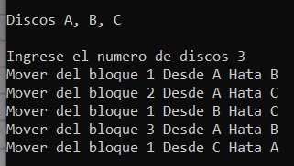
Nombres: |  | Jhoel David Chicaiza Collantes |  |  |  |  |  |  | NRC: | 7167
 |  | Ednan Josue Merino Calderon
 |  | Daniel Alberto Vizcarra Gaibor |  |  |  |  |  | Programa Hanoi
 |  | Pablo David Yánez Alvear |  |  |  |  |  | Prueba de Escritorio

num | 3 | 2 | 1 | 2 | 1 | 2 | 3 | 2 | 1 | 2 | 1 | 2 | 3
a | A | A | A | A | C | A | A | B | B | B | A | B | A
b | C | B | C | B | B | B | C | C | A | C | C | C | C
c | B | C | B | C | A | C | B | A | C | A | B | A | B

